Workfolow
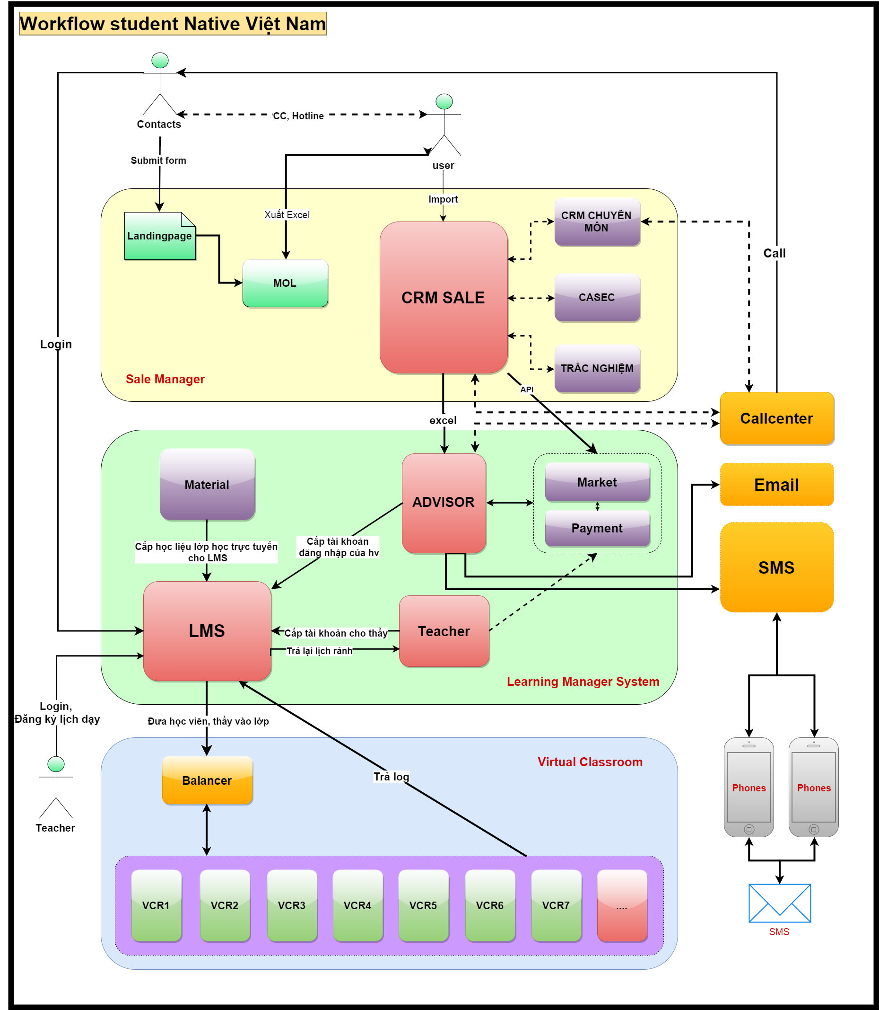
Link file | https://drive.google.com/open?id=0B-fhBncPLXFeWk9uX1RwWF9hbDg
Link Diagram TOT | https://www.lucidchart.com/documents/viewVisio/1186c9fc-d221-4430-85ca-25dd44c9137f#?fromDrive=1&import=1186c9fc-d221-4430-85ca-25dd44c9137f
Updated | 2015-10-21

MOLVN
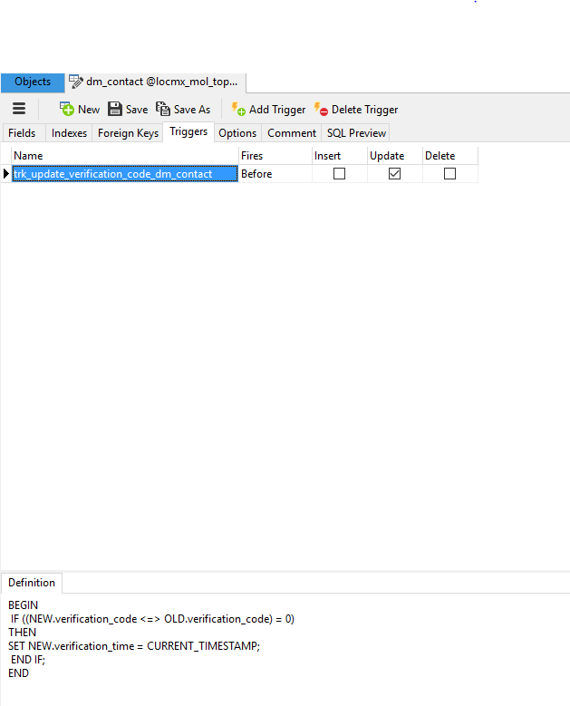
Dựng hệ thống MOL VN
A. Yêu cầu Server tối thiểu cho hệ thống (Chạy lẻ trên server riêng)
 | System OS | Centos 6.7 x86 Hoặc Centos 7.2
 | CPU | Core: 8
 | Main | --
 | RAM | 8 GB
 | DISK | 120 GB

B. Cấu hình Package cơ bản
 | APACHE (HTTPD) | Apache/2.4.10 (Unix) - hoặc: Apache/2.2
 | PHP | Ver 5.4 hoặc Ver 5.5 (Khuyến khích nâng cấp lên PHP 5.5)
 | MYSQL | MariaDB 10.0.20 có thể nâng cấp lên 10.1.x
 |  |  | + Chưa nâng cấp lên bản cao hơn nên chưa chắc chắn

C. Lưu ý về CODE
 | GIT | Link GIT source code
 |  |  | https://bitbucket.org/nativemol/mol.native.edu.vn.git
 | CODE | - Thư mục chứa code:
 |  |  | /<Home_User>/domains/mol.topmito.edu.vn/public_html
 |  |  |  | + Viết tắt: /code_folder

D. Lưu ý về Database
 |  | - Trong DB của MOL có trigger trong bảng dm_contact
 |  |  | + Cần lưu ý User tạo ra Trigger khi thực hiện update contact trong connection_contact_api.php

